Feuille de frais

 |  | SECTION RANDONNEE PEDESTRE
 |  |  |  |  | ORGANISATEUR :
 | DIMANCHE - MERCREDI | Dimanche
 | DATE |  |  | LIEU :
 | PEAGE | 0.00
 | KILOMETRAGE

Prix * Nbre Kms
 | Indemnité kilométrique : |  | 0.3 euros par km |  |  | 0.09 euros par km
 | 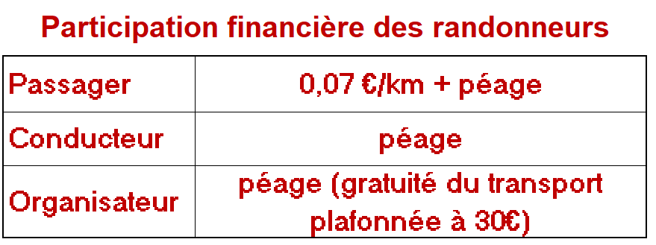 NOM PRENOM | DEPENSES |  |  | RECETTES
 |  | Chauffeur - Organisateur | PEAGE= Montant payé par le chauffeur | REMBOURS. CHAUFFEUR = Nbre kms x 0,3 + Péage | PARTICIPATION PEAGE = PEAGE divisé par nombre de participants | VOYAGE = Nbre kms x0,09 | A PAYER = Part.Péage + Voyage (+ 5 € si rando Découv.) | PRECISER SI CHEQUE OU ESPECES

1 | rr |  |  | 0.00 | 0.00 | 0.00 | 0.00
2 |  |  |  | 0.00 | 0.00 | 0.00 | 0.00
3 |  |  |  | 0.00 | 0.00 | 0.00 | 0.00
4 |  |  |  | 0.00 | 0.00 | 0.00 | 0.00
5 |  |  |  | 0.00 | 0.00 | 0.00 | 0.00
6 |  |  |  | 0.00 | 0.00 | 0.00 | 0.00
7 |  |  |  | 0.00 | 0.00 | 0.00 | 0.00
8 |  |  |  | 0.00 | 0.00 | 0.00 | 0.00
9 |  |  |  | 0.00 | 0.00 | 0.00 | 0.00
10 |  |  |  | 0.00 | 0.00 | 0.00 | 0.00
11 |  |  |  | 0.00 | 0.00 | 0.00 | 0.00
12 |  |  |  | 0.00 | 0.00 | 0.00 | 0.00
13 |  |  |  | 0.00 | 0.00 | 0.00 | 0.00
14 |  |  |  | 0.00 | 0.00 | 0.00 | 0.00
15 |  |  |  | 0.00 | 0.00 | 0.00 | 0.00
16 |  |  |  | 0.00 | 0.00 | 0.00 | 0.00
17 |  |  |  | 0.00 | 0.00 | 0.00 | 0.00
18 |  |  |  | 0.00 | 0.00 | 0.00 | 0.00
19 |  |  |  | 0.00 | 0.00 | 0.00 | 0.00
20 |  |  |  | 0.00 | 0.00 | 0.00 | 0.00
21 |  |  |  | 0.00 | 0.00 | 0.00 | 0.00
22 |  |  |  | 0.00 | 0.00 | 0.00 | 0.00
23 |  |  |  | 0.00 | 0.00 | 0.00 | 0.00
24 |  |  |  | 0.00 | 0.00 | 0.00 | 0.00
25 |  |  |  | 0.00 | 0.00 | 0.00 | 0.00
26 |  |  |  | 0.00 | 0.00 | 0.00 | 0.00
27 |  |  |  | 0.00 | 0.00 | 0.00 | 0.00
28 |  |  |  | 0.00 | 0.00 | 0.00 | 0.00
29 |  |  |  | 0.00 | 0.00 | 0.00 | 0.00
 | TOTAL | 0 | 0.00 |  | 0.00 |  | 0.00
 |  |  | 0.00
 | ☺ La somme collectée par l'organisateur doit être remise par chèque joint à la feuille de frais correspondante

 |  |  |  |  |  |  | RECETTES
 | REMBOURSEMENT CHAUFFEUR | Nom |  |  | Montant | N° Chèques N° Virements | Compte | D | C
 |  |  |  |  |  |  | 512110 | 0.00
 |  |  |  |  |  |  | 756900 | 0.00
 |  |  |  |  |  |  | 706150 | 0.00 | 0.00
 |  |  |  |  |  |  | DEPENSES
 |  |  |  |  |  |  | Compte | D | C
 |  |  |  |  |  |  | 625200 | 0.00
 |  |  |  |  |  |  | 512110 |  | 0.00

